Схема сборки
Инструкция по сборке и спецификация Прихожая КИОТО-2 правая /1200*2200*503/

1

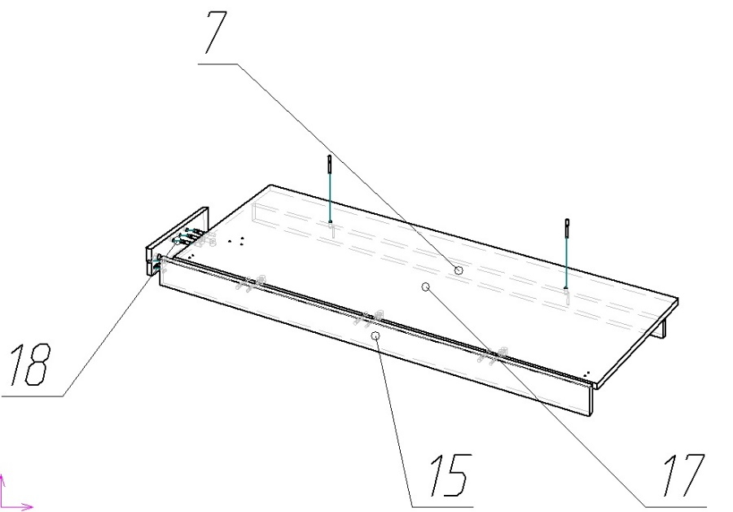

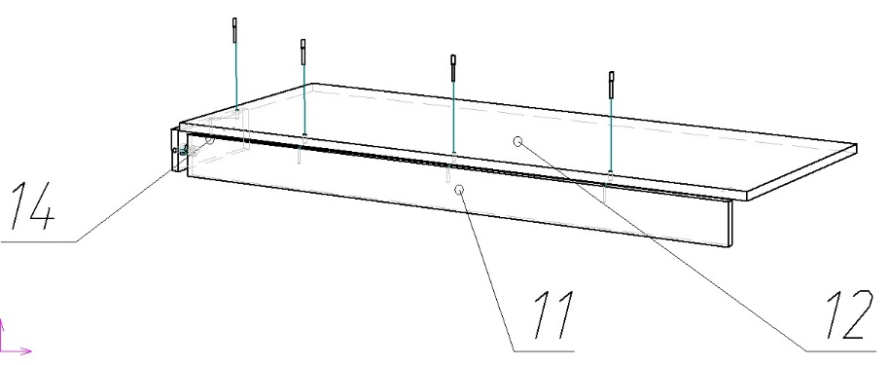

2
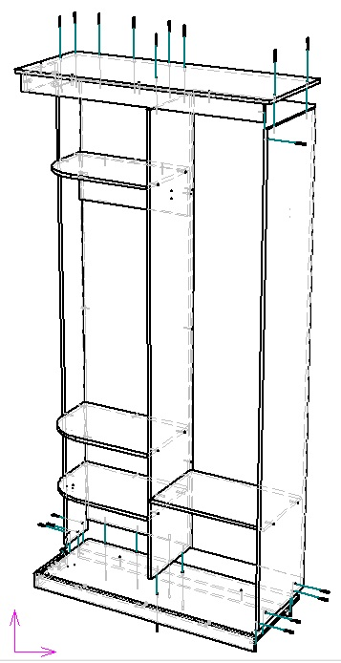
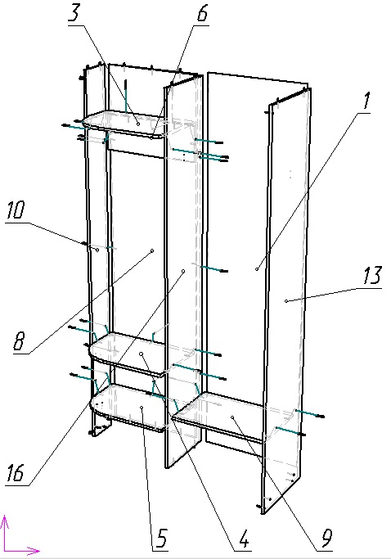

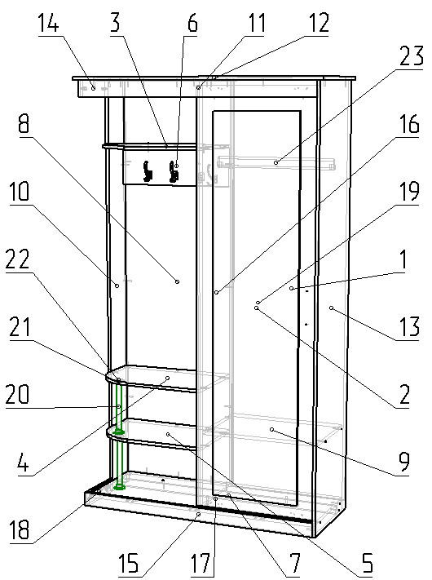
3

 | Детали |  |  |  |  |  | Фурнитура
 | № | Наименование | Размер |  | Кол-во |  | № | Наименование | Размер |  | Кол-во
 | 13 | Стойка правая | 2184 | 480 | 1 | шт | 1 | Гвоздь | 2 | 20 | 70 | шт
 | 10 | Стойка левая | 2184 | 200 | 1 | шт | 2 | Евровинт |  |  | 57 | шт
 | 1 | Стенка задняя | 2152 | 592 | 1 | шт | 3 | Заглушка для евровинта | венге |  | 42 | шт
 | 8 | Стенка задняя | 2124 | 548 | 1 | шт | 4 | Заглушка под минификс | венге |  | 8 | шт
 | 16 | Стойка средняя | 2124 | 410 | 1 | шт | 5 | Ключ для евровинта |  |  | 1 | шт
 | 19 | Дверь | 2084 | 578 | 1 | шт | 6 | Комплект роликов СРД-12 |  |  | 1 | комп
 | 12 | Крышка | 1200 | 500 | 1 | шт | 7 | Крючок двухрожковый |  |  | 4 | шт
 | 11 | Планка | 1144 | 80 | 1 | шт | 8 | Минификс-болт стяжечный |  |  | 8 | шт
 | 15 | Планка | 1144 | 70 | 1 | шт | 9 | Минификс-гайка стяжечная |  |  | 8 | шт
 | 17 | Дно | 1128 | 464 | 1 | шт | 10 | Подпятник | коричневый |  | 6 | шт
 | 7 | Цоколь | 1128 | 44 | 1 | шт | 11 | Ручка рейлинг | 160 |  | 1 | шт
 | 9 | Полка внутренняя | 564 | 394 | 1 | шт | 12 | Фланец D-25 |  |  | 4 | шт
 | 3 | Полка верхняя | 548 | 394 | 1 | шт | 13 | Шкант | 8 | 35 | 5 | шт
 | 4 | Полка центральная | 548 | 394 | 1 | шт | 14 | Штангодержатель овальный |  |  | 2 | шт
 | 5 | Полка | 548 | 394 | 1 | шт | 15 | Шуруп | 3.5 | 16 | 52 | шт
 | 6 | Царга | 548 | 200 | 1 | шт
 | 14 | Планка | 264 | 80 | 1 | шт
 | 18 | Планка | 264 | 70 | 1 | шт |  | Зеркало | 1898 | 440 | 1 | шт
 |  |  |  |  |  |  |  | Труба D-25 | 278 |  | 2 | шт
 |  |  |  |  |  |  |  | СРД ПН -117 (верх) | 1126 |  | 1 | шт
 |  |  |  |  |  |  |  | СРД ПН -118 (ниж) | 1126 |  | 1 | шт
 |  |  |  |  |  |  |  | Штанга овальная | 560 |  | 1 | шт
 |  |  |  |  |  |  |  | Пакет фурнитуры | 400 | 200 | 1 | шт

